住宅バブル期
リーマンショック
アメリカ政府
投資家

投資家

住宅金融
会社
投資銀行
(証券会社）

投資家
1000万

サブプライムローン
低所得者

1000万＋高利子

1500万

1000万

アメリカの物価は向上中。(住宅バブル)
返済が滞ったら家を売却すれば、ローンは残らない。

バブル崩壊期
アメリカ政府
共和党＝自己責任主義(小さな政府)

低金利政策
自分で何とかしなさい。

投資家

保有株を売却して、利益確保

投資家
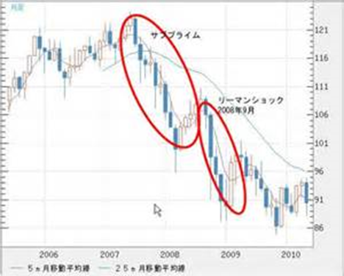

住宅金融
会社
投資銀行
(証券会社）

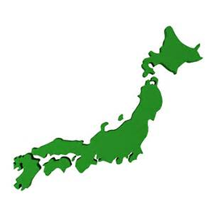

リーマン・
ブラザーズ
投資家

低所得者

1000万＋高利子
株価暴落

1000万
500万

物価低下。
家を売却して、ローンなくす。

郵政民営化
2007/10
日本郵政公社(特殊法人) |  | 日本郵政(株)
 | ①郵便 | 郵便局
 | ②郵便貯金 | ゆうちょ銀行 | ⇒上場、独立へ
 | ③簡易保険 | かんぽ生命 | ⇒上場、独立へ

メリット
 | ①税収が増える：民間企業であれば、利益に応じた税金が納められるため
 | ②お金の流通量が増える：350兆円に上る預貯金を投資・融資に活用できるようになるため。
 | ③利用者の利便性が向上する：市場の競争に晒される中、サービスの質の向上を図る必要性がでてくるため。
 | ④国家公務員の削減による行政のスリム化
 | ⑤市場の自由化 既存の民間企業は事業の拡大チャンス
デメリット
 | ①人員の大幅な削減により配達の遅れ
 | ②田舎の郵便局は廃局(赤字) 営利色が強まる。

民営化前の２００４年１２月末時点でのデータですが、
郵便貯金預金残高：２２７．３兆円 ＶＳ ４大メガバンク（ＵＦＪ・東京三菱・三井住友・みずほ預金残高：２２５．９兆円
簡易保険総資産：１２１．９兆円 ＶＳ 日本生命・第一生命・明治安田生命・住友生命総資産：１２１．３兆円
日本の個人金融資産 １４００兆円

という、民間大手を全てと同じという、巨大な資産を持つ郵政公社を民営化することで活動の幅を広げ、
これまで政府部門の財政投融資等に使われていた資産を、民間部門に自由に流せるようにして、より資金が自由に市場に流れるようにします。
なにしろ、この財政投融資というものによって、これまで道路公団など、特殊法人などに莫大な金額のお金が密かに流されていました。
当然、多くが健全な貸付先とは言えず返済の見通しも厳しく、さらに役目の終わった特殊法人の不必要な延命と官僚の天下り先の確保にもつながってきました。

